Week 6
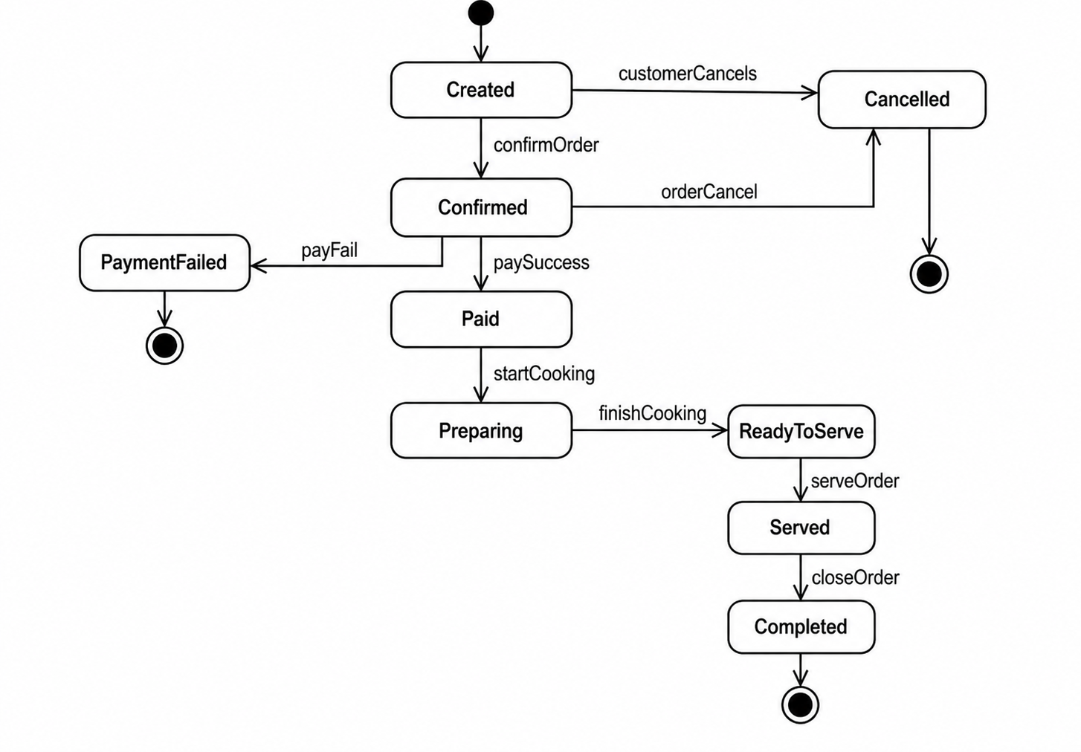

STT | Giai đoạn/Thành phần DTC | Nội dung Prompt (Câu lệnh) | Phản hồi của AI & Quyết định của người học (Reflection)
1 | Thiết kế State Diagram | Hãy thiết kế UML State Diagram cho thực thể Order trong hệ thống quản lý nhà hàng Vincom Food Court. Order phải trải qua các trạng thái: Created, Confirmed, Paid, Preparing, ReadyToServe, Served và Completed. Bổ sung các trường hợp ngoại lệ như PaymentFailed và Cancelled. Hiển thị đầy đủ trạng thái bắt đầu (Initial State), trạng thái kết thúc (Final State) và các sự kiện kích hoạt chuyển trạng thái như confirmOrder, paySuccess, payFail, startCooking, finishCooking, serveOrder và closeOrder. | AI đề xuất State Diagram mô tả đầy đủ vòng đời của Order từ khi khách hàng tạo đơn đến khi hoàn tất phục vụ. AI bổ sung hai nhánh ngoại lệ là PaymentFailed và Cancelled để xử lý các trường hợp thanh toán thất bại hoặc hủy đơn. Sau khi xem xét kết quả, người học quyết định giữ lại toàn bộ các trạng thái chính vì phù hợp với yêu cầu đề bài. Đồng thời, người học chỉnh sửa bố cục sơ đồ để các luồng thành công và thất bại được tách biệt, dễ theo dõi hơn. Người học cũng lựa chọn chỉ sử dụng một trạng thái Cancelled duy nhất thay vì lặp lại nhiều lần nhằm tuân thủ nguyên tắc UML và làm cho sơ đồ rõ ràng, dễ đọc hơn. Cuối cùng, sơ đồ được hoàn thiện và sử dụng làm kết quả chính thức cho bài thực hành.

